2018_10_data
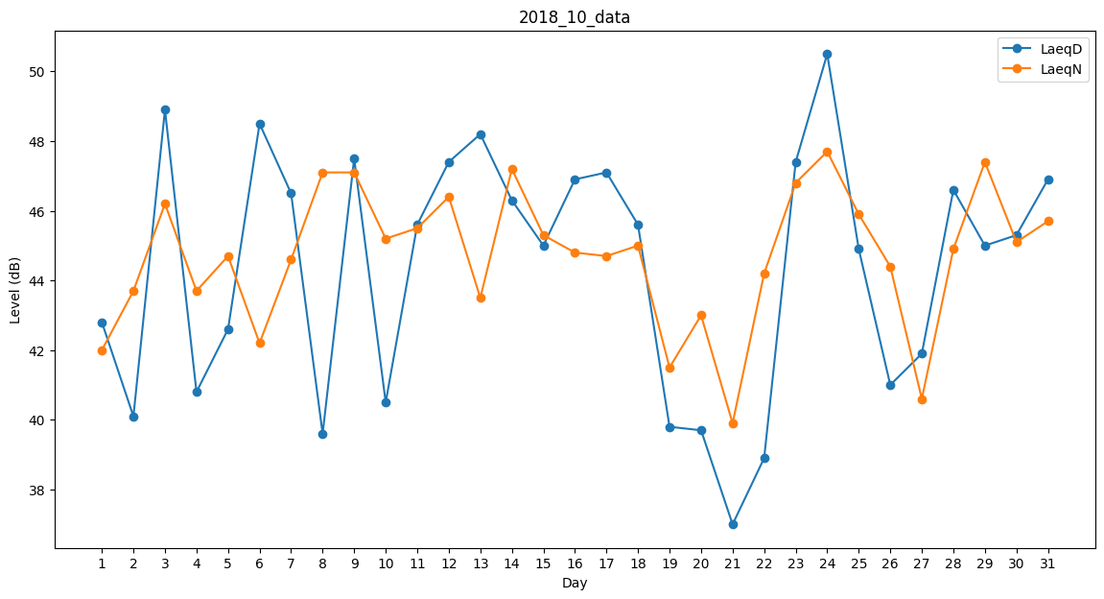
Day | LaeqD | LaeqN
1 | 42.8 | 42
2 | 40.1 | 43.7
3 | 48.9 | 46.2
4 | 40.8 | 43.7
5 | 42.6 | 44.7
6 | 48.5 | 42.2
7 | 46.5 | 44.6
8 | 39.6 | 47.1
9 | 47.5 | 47.1
10 | 40.5 | 45.2
11 | 45.6 | 45.5
12 | 47.4 | 46.4
13 | 48.2 | 43.5
14 | 46.3 | 47.2
15 | 45 | 45.3
16 | 46.9 | 44.8
17 | 47.1 | 44.7
18 | 45.6 | 45
19 | 39.8 | 41.5
20 | 39.7 | 43
21 | 37 | 39.9
22 | 38.9 | 44.2
23 | 47.4 | 46.8
24 | 50.5 | 47.7
25 | 44.9 | 45.9
26 | 41 | 44.4
27 | 41.9 | 40.6
28 | 46.6 | 44.9
29 | 45 | 47.4
30 | 45.3 | 45.1
31 | 46.9 | 45.7

